Hoja1
 |  |  |  | PRIMER TRIMESTRE CAIC

 | PREESCOLAR 1° | PREESCOLAR 2° | PREESCOLAR 3°
45658 | 0 | 3 | 5
45689 | 1 | 2 | 7
45717 | 2 | 1 | 0
 | PREESCOLAR 1° | PREESCOLAR 2° | PREESCOLAR 3°
Jan-25 | 0 | 3 | 5
Feb-25 | 1 | 2 | 7
Mar-25 | 2 | 1 | 0

 |  |  |  | SEGUNDO TRIMESTRE CAIC

 |  |  |  | GRAFICAS DE INASISTENCIAS
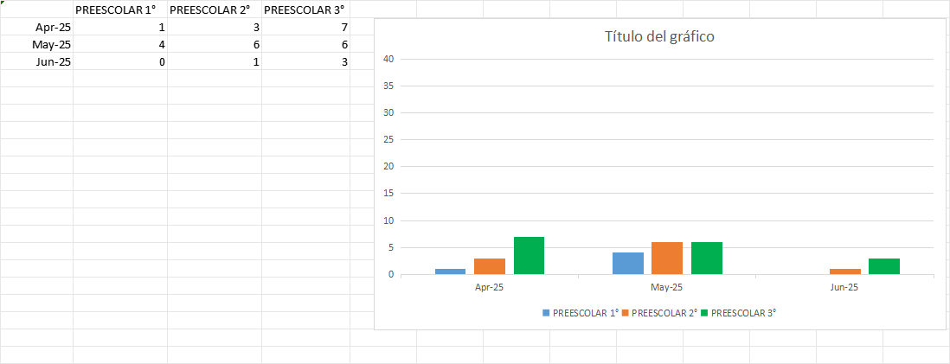

 |  |  |  | GRAFICAS DE INCIDENCIAS
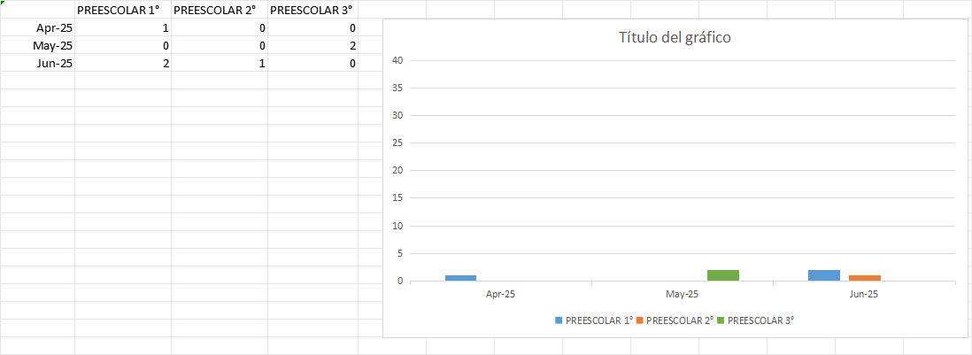

 |  |  |  | TERCER TRIMESTRE CAIC

Grafica de Inasistencia
 | PREESCOLAR 1° | PREESCOLAR 2° | PREESCOLAR 3°
45839 | 1 | 3 | 2
45870 | 3 | 2 | 4
45901 | 3 | 5 | 3
 | PREESCOLAR 1° | PREESCOLAR 2° | PREESCOLAR 3°
Jul-25 | 1 | 3 | 2
Aug-25 | 3 | 2 | 4
Sep-25 | 3 | 5 | 3

GRAFICA DE INCIDENCIAS
 | PREESCOLAR 1° | PREESCOLAR 2° | PREESCOLAR 3°
45839 | 1 | 2 | 2
45870 | 1 | 1 | 0
45901 | 2 | 2 | 2
 | PREESCOLAR 1° | PREESCOLAR 2° | PREESCOLAR 3°
Jul-25 | 1 | 2 | 2
Aug-25 | 1 | 1 | 0
Sep-25 | 2 | 2 | 2

 |  |  |  | CUARTO TRIMESTRE CAIC

GRAFICA INASISTENCIA
 | PREESCOLAR 1° | PREESCOLAR 2° | PREESCOLAR 3°
45931 | 3 | 6 | 5
45962 | 3 | 8 | 4
45992 | 0 | 3 | 5
 | PREESCOLAR 1° | PREESCOLAR 2° | PREESCOLAR 3°
Oct-25 | 3 | 6 | 5
Nov-25 | 3 | 8 | 4
Dec-25 | 0 | 3 | 5

GRAFICA DE INCIDENCIA
 | PREESCOLAR 1° | PREESCOLAR 2° | PREESCOLAR 3°
Oct-25 | 1 | 0 | 0
Nov-25 | 2 | 1 | 0
Dec-25 | 1 | 0 | 1
 | PREESCOLAR 1° | PREESCOLAR 2° | PREESCOLAR 3°
Oct-25 | 1 | 0 | 0
Nov-25 | 2 | 1 | 0
Dec-25 | 1 | 0 | 1

